スポンサー公告
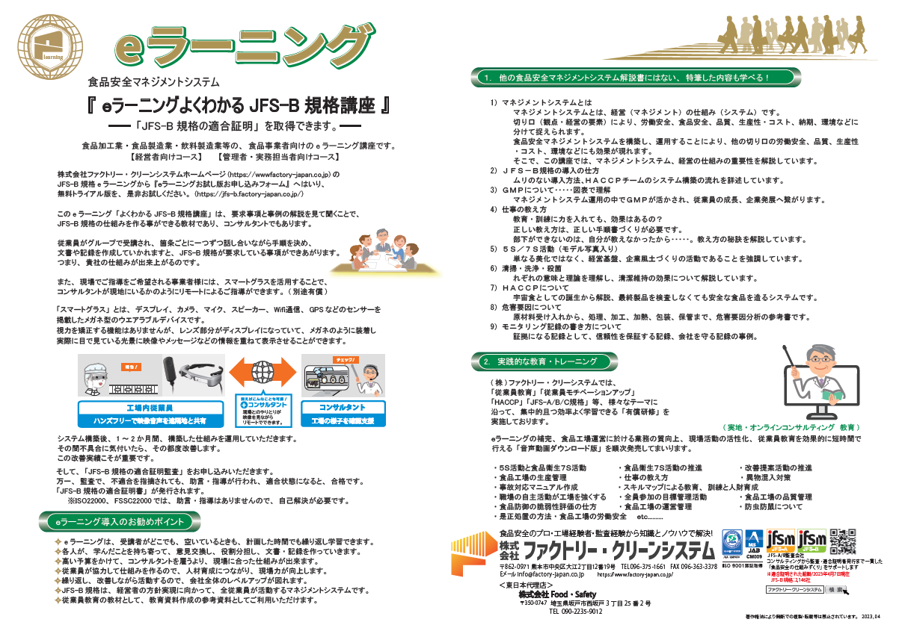

19(18) ノロウイルス関連情報

ノロウイルス指数平年同等 散発事故発生 |  |  |  |  |  |  |  | 出典:東京都感染症情報センター
 |  |  |  |  |  |  |  | （最近５年間の週値の比較）
東京都は レベル 2 全国平均 (レベル2) 5.28

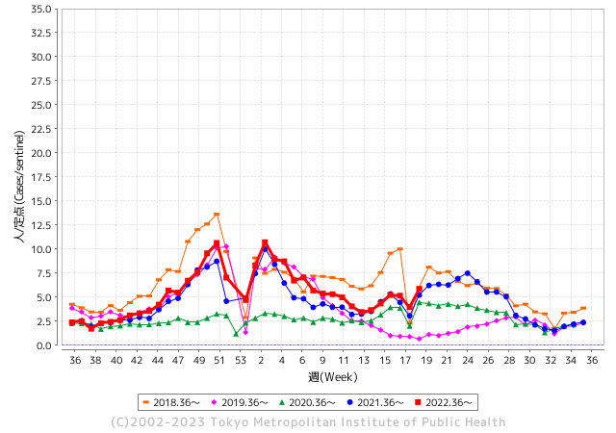
散発事故事例の報告例年より増加している。

 |  |  |  |  |  |  |  |  |  |  |  | レベル5

 |  |  |  |  |  |  |  |  |  |  |  | レベル4

 |  |  |  |  |  |  |  |  |  |  |  | レベル3

 |  |  |  |  |  |  |  |  |  |  |  | レベル2
GⅡ 18週 0例 |  |  |  |  | GⅡ 19週 0例 |  |  |  |  |  |  | レベル1
地方衛生研究所情報 |  |  | 傾向 |  | 出典：地方衛生研究所ネットワーク
★各地でノロウイルスが流行しています |  |  |  |  |  |  |  | http://idsc.tokyo-eiken.go.jp/diseases/gastro/gastro/
 |  |  |  | 流行警報 | 警戒警報
 | 2023-05-21 |  | 低散発 | 定点観測値 |  | ▲:減少 | 今週のニュース（Noroｖｉｒｕｓ） (5/15-5/21)
都道府県名 | 流行 ☆増加 ★減少☆★1つで約1ポイント |  |  | 2023/18週 | 2023/19週 | 対前週 | 大量発症事故（業種／内容） 今週 , 色抜き(先週) |  |  |  | ニュースソース | 日時
北海道 | ☆ |  |  | 1.66 | 2.66 | 1.00 |  |  |  |  |  |  | 北海道
青森県 | ☆☆ |  |  | 1.43 | 2.92 | 1.49 |  |  |  |  |  |  | 青森県
岩手県 | ☆ |  |  | 2.33 | 3.68 | 1.35 |  |  |  |  |  |  | 岩手県
宮城県 | ☆ |  |  | 3.4 | 4.61 | 1.21 |  |  |  |  |  |  | 宮城県
秋田県 | ☆ |  |  | 1.82 | 2.53 | 0.71 |  |  |  |  |  |  | 秋田県
山形県 | ☆☆ |  |  | 1.82 | 3.61 | 1.79 |  |  |  |  |  |  | 山形県
福島県 | ☆ |  |  | 2.06 | 2.31 | 0.25 |  |  |  |  |  |  | 福島県
茨城県 | ☆ |  |  | 3.16 | 3.55 | 0.39 | 茨城県は18日、取手市宮和田の認可保育園「藤代駅前 NURSERY SCHOOL(ナーサリースクール)」で、感染性胃腸炎の集団発生があったと発表した。同日までに、園児や職員計36人が嘔吐(おうと)や下痢の症状を訴えた。県衛生研究所で園児と職員計10人の検体を調べた結果、7人からノロウイルスが検出された。重症者はなく、全員快方に向かっている。 |  |  |  | 茨木新聞 | 2023-05-18 | 茨城県
栃木県 | ☆ |  |  | 1.42 | 1.46 | 0.04 | 鹿沼市にある県西健康福祉センター管内の認定こども園で複数の園児や職員に嘔吐や下痢の症状があり、１日に１２人の検体を検査した結果、７人からノロウイルスが検出されました。 |  |  |  | 栃木テレビ | 2023-05-01 | 栃木県
群馬県 | ☆ |  |  | 2.51 | 3.63 | 1.12 |  |  |  |  |  |  | 群馬県
埼玉県 | ☆☆☆ |  |  | 4.07 | 6.93 | 2.86 |  |  |  |  |  |  | 埼玉県
千葉県 | ☆☆☆ |  |  | 3.11 | 5.63 | 2.52 | 千葉県は１６日、松戸市立第一中学校で、ノロウイルスによる集団食中毒が発生したと発表した。１～３年生の生徒５７人と職員３人の計６０人に下痢や嘔吐（おうと）などの症状が出て２２人が医療機関を受診したが、重症者はいないという。県は同校内の施設で給食調理の業務を委託されていた「東京割烹」を１６日から３日間、営業停止処分とした。 |  |  |  | 千葉日報 | 2023-05-16 | 千葉県
東京都 | ☆☆ |  |  | 3.98 | 5.87 | 1.89 | ノロウイルスの集団感染が発生しています（5月17日現在情報） 4月末以降、区立学校において10名以上のノロウイルス集団感染が数件発生しています。 |  |  |  | 足立区公表 | 2023-05-17 | 東京都
神奈川県 | ☆☆ |  |  | 2.72 | 4.38 | 1.66 |  |  |  |  |  |  | 神奈川県
新潟県 | ☆☆☆ |  |  | 2.31 | 5.15 | 2.84 |  |  |  |  |  |  | 新潟県
富山県 | ☆ |  |  | 7.38 | 8.45 | 1.07 |  |  |  |  |  |  | 富山県
石川県 | ☆ |  |  | 7.45 | 8.17 | 0.72 |  |  |  |  |  |  | 石川県
福井県 | ☆☆ |  |  | 3.4 | 4.92 | 1.52 |  |  |  |  |  |  | 福井県
山梨県 | ☆☆ |  |  | 2.25 | 3.88 | 1.63 |  |  |  |  |  |  | 山梨県
長野県 | ☆☆☆ |  |  | 3.75 | 6.63 | 2.88 | 長野市保健所によりますと、10日、市内の幼稚園から「感染性胃腸炎のような症状の園児が複数いる」と連絡がありました。保健所が検査したところ、6人の便からノロウイルスが検出されました。共通して食べていたのは、8日に作った「よもぎの白玉団子」で、その後、一緒に食べた42人の内、園児23人、職員3人に下痢、嘔吐、発熱などの症状が確認されました。全員、快方に向かっているということです。 |  |  |  | 長野新聞 | 2023-05-18 | 長野県
岐阜県 | ☆ |  |  | 4.51 | 5.87 | 1.36 |  |  |  |  |  |  | 岐阜県
静岡県 | ☆☆ |  |  | 2.8 | 4.58 | 1.78 |  |  |  |  |  |  | 静岡県
愛知県 | ☆☆ |  |  | 3.68 | 5.96 | 2.28 |  |  |  |  |  |  | 愛知県
三重県 | ☆☆☆ |  |  | 4.11 | 7.07 | 2.96 |  |  |  |  |  |  | 三重県
滋賀県 | ☆☆ |  |  | 2.68 | 4.25 | 1.57 |  |  |  |  |  |  | 滋賀県
京都府 | ☆☆ |  |  | 2.59 | 4.54 | 1.95 |  |  |  |  |  |  | 京都府
大阪府 | ☆☆ |  |  | 3.88 | 5.77 | 1.89 |  |  |  |  |  |  | 大阪府
兵庫県 | ☆☆ |  |  | 4.88 | 7.18 | 2.30 | 神戸市は９日、北区鳴子３の介護付き有料老人ホーム「神戸ゆうゆうの里」の入所者２４人が、下痢や腹痛などの症状を訴えたと明らかにした。一部の患者の便から「ウェルシュ菌」が検出されるなどしたため、市は食中毒と判断し、１１日までの３日間、厨房（ちゅうぼう）での食事提供の中止を命じた。 |  |  |  | 神戸新聞 | 2023-05-09 | 兵庫県
奈良県 | ☆☆☆ |  |  | 3.53 | 7.06 | 3.53 |  |  |  |  |  |  | 奈良県
和歌山県 | ☆☆ |  |  | 2.73 | 4.63 | 1.90 | 県は2日、橋本市立橋本小学校（児童数約250人）で1～6年生の児童20人が4月19日から28日にかけて嘔吐（おうと）や下痢などの症状を訴え、県環境衛生研究センターの検査でこのうち3人からノロウイルスが検出されたと発表した。感染はいずれも軽症で、全員快方に向かっているという。 同校はピークとなった12人の新規発症者… |  |  |  | 毎日新聞 | 2023-05-12 | 和歌山県
鳥取県 | ☆☆ |  |  | 6.47 | 8.63 | 2.16 |  |  |  |  |  |  | 鳥取県
島根県 | ☆ |  |  | 4.09 | 5.22 | 1.13 |  |  |  |  |  |  | 島根県
岡山県 | ☆ |  |  | 4.56 | 4.89 | 0.33 |  |  |  |  |  |  | 岡山県
広島県 | ☆ |  |  | 3.06 | 4.21 | 1.15 |  |  |  |  |  |  | 広島県
山口県 | ☆☆ |  |  | 3.26 | 4.65 | 1.39 |  |  |  |  |  |  | 山口県
徳島県 | ☆☆ |  |  | 3.17 | 5 | 1.83 |  |  |  |  |  |  | 徳島県
香川県 | ☆☆ |  |  | 5.46 | 6.86 | 1.40 |  |  |  |  |  |  | 香川県
愛媛県 | ☆☆☆ |  |  | 4.08 | 7.43 | 3.35 |  |  |  |  |  |  | 愛媛県
高知県 | FALSE |  |  | 2 | 2 | 0.00 |  |  |  |  |  |  | 高知県
福岡県 | ☆☆☆ |  |  | 3.6 | 6.37 | 2.77 |  |  |  |  |  |  | 福岡県
佐賀県 | ☆☆☆ |  |  | 1.35 | 4 | 2.65 |  |  |  |  |  |  | 佐賀県
長崎県 | ☆ |  |  | 2.02 | 2.64 | 0.62 |  |  |  |  |  |  | 長崎県
熊本県 | ☆☆☆ |  |  | 3.34 | 5.76 | 2.42 |  |  |  |  |  |  | 熊本県
大分県 | ☆☆ |  |  | 9.94 | 11.56 | 1.62 |  |  |  |  |  |  | 大分県
宮崎県 | ☆☆ |  |  | 6.06 | 7.69 | 1.63 |  |  |  |  |  |  | 宮崎県
鹿児島県 | ☆☆☆ |  |  | 4.49 | 6.94 | 2.45 |  |  |  |  |  |  | 鹿児島県
沖縄県 | ★ |  |  | 3.48 | 3.13 | ▲ 0.35 |  |  |  |  |  |  | 沖縄県
全国 | ☆☆ |  |  | 3.48 | 5.28 | 1.80
 |  |  |  |  |  |  |  |  |  |  | 0 | 1
 |  |  |  | 今週 |  |  | 管理レベル「2」
 |  | 先週に比べて全国平均は |  |  |  | 5.28 | ：先週より | 1.80
 |  | 東京都は |  |  |  | 5.87 | ：先週より | 1.89
 |  | 最高指数は |  |  | 大分県 | 11.56 | 全国で10.00を超える都道府県数は |  | 1ヶ所 | 増減 | 1

2 | 9-10月、4月以降 施設の所在市町村で流行・ 食中毒が報告される 定点観測値が5.00前後 |  |  |  |  | 【情報共有】 週間・情報収集/情報は毎週確認する 【常設】 嘔吐物処理セットの配備 【体調管理】従業員の健康状況を徹底し、不良者は調理・加工ラインより外す

19(18) 衛生訓話
毎週 ひとつ 覚えていきましょう
今週のお題 (点検表は正確に記録しましょう)
なぜ 点検表は、正確に決まった時間に書かないと意味がないのでしょうか?
↓ 職場の先輩は以下のことを理解して わかり易く 指導しましょう ↓

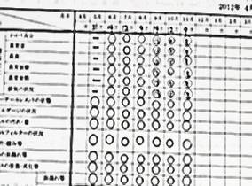
 |  | ★作業記録は、工程内の異常をいち早く発見するための手段です。 ★そのために記録内容が正確に具体的に書かれることが重要です。 ★記録が沢山あることが重要なのではありません。無駄な記録は 何の役にも立ちません。 ★仕事をしていれば当然不都合なことも起きます。そのことをしっかり 正確に記録することが大切です。

記録は証拠ですが、意識を高めるアイテムです。

 | 職場に今ある記録は、すべて必要なものですか? (重要性を本当に理解していますか?) 単なる意味のない○印の記入用紙になっていませんか? 厨房・食品製造現場で大切なチェック表の一つに個人衛生記録があります。 本当に就業しても良いか確認するための判断材料です。 （発熱はありませんか?、下痢はしていませんか?、家族にも発熱や下痢の人はいませんか?) 点検表はとても重要な事実の証です。ルールに従って正確に書き、いつもと違うときはすぐに上長に報告します。

 | 大量調理施設衛生管理マニュアルが海苔のノロウイルス事件を切っ掛けにより具体的に改正されました。 （生食発０６１６第１ 号 ２０１７年６月１６日) Ⅲ 衛生管理体制 １．衛生管理体制の確立 (1)～(6) 略 （７） 前文略・・・衛生管理者は、毎日作業開始前に、各調理従事者等の健康状態の確認し、その結果を記録すること。 別紙「従事者等の衛生管理点検表」 これまでより具体的に 下痢、嘔吐、発熱等を記入することに変更

19(18) 感染症統計
届出感染症 第三類 腸管出血性大腸菌 |  |  |  |  |  |  |  |  |  |  |  |  |  | 届出感染症 第三類 細菌性赤痢菌
全国 報告数推移 医療機関からの届出数 |  |  |  |  |  |  |  |  |  |  |  |  |  | 全国 報告数推移 届出患者数（人）
 | 1月 | 2月 | 3月 | 4月 | 5月 | 6月 | 7月 | 8月 | 9月 | 10月 | 11月 | 12月 | 合計 |  | 1月 | 2月 | 3月 | 4月 | 5月 | 6月 | 7月 | 8月 | 9月 | 10月 | 11月 | 12月 | 合計
12-21年月平均 | 68 | 56 | 67 | 103 | 174 | 405 | 615 | 875 | 565 | 364 | 207 | 135 | 3,640 | 12-21年月平均 | 8 | 9 | 13 | 7 | 9 | 9 | 8 | 12 | 10 | 20 | 12 | 12 | 131
 |  |  |  |  | 今週 |  |  |  |  |  |  |  |  |  |  |  |  |  | 今週
 |  |  |  |  | 52 |  |  |  |  |  |  |  |  |  |  |  |  |  | 0
2023年 | 82 | 62 | 100 | 111 | 52 |  |  |  |  |  |  |  |  | 2023年 | 1 | 1 | 5 | 2 | 0
2022年 | 81 | 39 | 72 | 89 | 258 | 416 | 554 | 568 | 578 | 337 | 169 | 168 | 3,329 | 2022年 | 0 | 5 | 4 | 1 | 1 | 1 | 1 | 1 | 0 | 0 | 0 | 2 | 16
2021年 | 81 | 48 | 71 | 128 | 171 | 350 | 569 | 553 | 458 | 306 | 220 | 229 | 3,184 | 2021年 | 1 | 2 | 1 | 0 | 0 | 0 | 1 | 1 | 0 | 1 | 0 | 0 | 7
2020年 | 112 | 85 | 60 | 97 | 95 | 305 | 544 | 449 | 475 | 505 | 219 | 98 | 3,044 | 2020年 | 16 | 1 | 19 | 3 | 13 | 1 | 2 | 2 | 0 | 24 | 4 | 2 | 87
2019年 | 84 | 100 | 77 | 80 | 236 | 438 | 631 | 752 | 523 | 427 | 253 | 136 | 3,737 | 2019年 | 7 | 7 | 13 | 3 | 8 | 11 | 5 | 11 | 9 | 9 | 20 | 37 | 140
2018年10月3日、山梨県内の宿坊を利用した2グループ42名が赤痢にかかりました。使用水や従事者からは赤痢菌が検出されておらず現在のところ感染源は不明です。
2018年 | 41 | 44 | 67 | 103 | 311 | 415 | 539 | 1,165 | 534 | 297 | 205 | 92 | 3,813 | 2018年 | 9 | 22 | 18 | 9 | 21 | 14 | 6 | 13 | 7 | 81 | 31 | 37 | 268
埼玉県と群馬県の総菜店で販売されたポテトサラダを食べた人が腸管出血性大腸菌O157に感染した、という集団食中毒に関するニュースが2017年8月21日以降、新聞やテレビで取り上げられました。
2017年 | 57 | 35 | 95 | 112 | 131 | 340 | 483 | 1339 | 614 | 349 | 236 | 68 | 3,859 | 2017年 | 19 | 12 | 8 | 12 | 7 | 15 | 16 | 12 | 16 | 6 | 12 | 6 | 141
2016年 | 68 | 42 | 44 | 75 | 135 | 448 | 507 | 808 | 795 | 313 | 246 | 143 | 3,624 | 2016年 | 9 | 16 | 12 | 6 | 7 | 14 | 9 | 14 | 9 | 9 | 8 | 7 | 120
2011年8月に外食チェーン店が原因とされた赤痢菌Shigella sonneiの広域集団感染事例が青森県、宮城県、山形県、福島県において発生した。本事例は、それとほぼ同時期に発生しておりその関連性が強く疑われた事例である。
※2023年 第19週（5/8～5/14） 現在 |  |  |  |  |  |  |  |  |  |  |  |  |  | ※2023年 第19週（5/8～5/14） 現在
*発行予定は2022年11月7日（月）です。 |  |  |  |  |  |  |  |  |  |  |  |  |  | *発行予定は2022年11月7日（月）です。
 | 腸管出血性大腸菌 |  | 平年並みに |  |  |  |  |  |  |  |  |  |  |  | 赤痢 | 非常に少ない
Ｈ２９／８月は非常に多かった

細菌性赤痢菌
 | 2023年 | 2022年 | 2021年 | 2020年 | 2019年 | 2018年 | 2017年 | 2016年
 | 1 | 0 | 1 | 16 | 7 | 9 | 19 | 9
 | 1 | 5 | 2 | 1 | 7 | 22 | 12 | 16
 | 5 | 4 | 1 | 19 | 13 | 18 | 8 | 12
 | 2 | 1 | 0 | 3 | 3 | 9 | 12 | 6
 | 0 | 1 | 0 | 13 | 8 | 21 | 7 | 7
 |  | 1 | 0 | 1 | 11 | 14 | 15 | 14
 |  | 1 | 1 | 2 | 5 | 6 | 16 | 9
 |  | 1 | 1 | 2 | 11 | 13 | 12 | 14
 |  | 0 | 0 | 0 | 9 | 7 | 16 | 9
 |  | 0 | 1 | 24 | 9 | 81 | 6 | 9
 |  | 0 | 0 | 4 | 20 | 31 | 12 | 8
 |  | 2 | 0 | 2 | 37 | 37 | 6 | 7
腸管出血性大腸菌
 | 2023年 | 2022年 | 2021年 | 2020年 | 2019年 | 2018年 | 2017年 | 2016年 | 2015年
 | 82 | 81 | 81 | 112 | 84 | 41 | 57 | 68
 | 62 | 39 | 48 | 85 | 100 | 44 | 35 | 42
 | 100 | 72 | 71 | 60 | 77 | 67 | 95 | 44
 | 111 | 89 | 128 | 97 | 80 | 103 | 112 | 75
 | 52 | 258 | 171 | 95 | 236 | 311 | 131 | 135
 |  | 416 | 350 | 305 | 438 | 415 | 340 | 448
 |  | 554 | 569 | 544 | 631 | 539 | 483 | 507
 |  | 568 | 553 | 449 | 752 | 1,165 | 1,339 | 808
 |  | 578 | 458 | 475 | 523 | 534 | 614 | 795
 |  | 337 | 306 | 505 | 427 | 297 | 349 | 313
 |  | 169 | 220 | 219 | 253 | 205 | 236 | 246
 |  | 168 | 229 | 98 | 136 | 92 | 68 | 143

※2023年 第11週（3/13～3/19） 現在

 |  |  |  |  |  |  |  |  |  |  |  |  |  |  | 腸管系感染症は新型コロナウイルス予防の手洗い、手指消毒で
 |  |  |  |  |  |  |  |  |  |  |  |  |  |  | 圧倒的に感染防御できている

